关系图
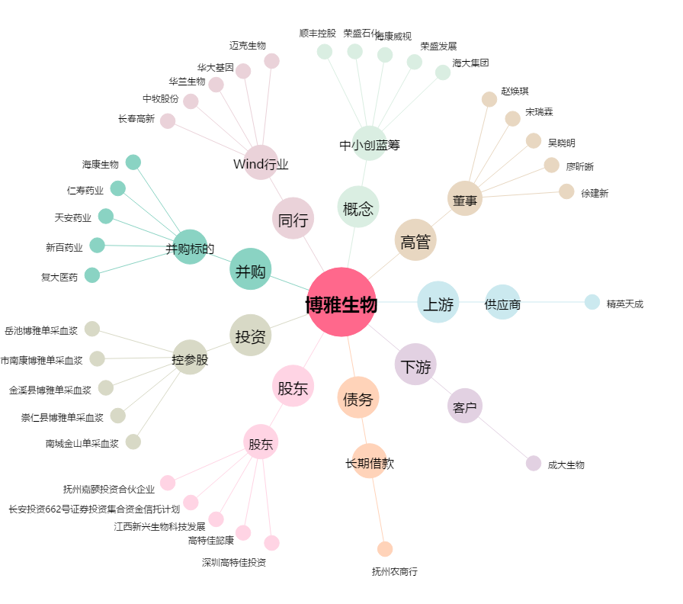
博雅生物[300294.SZ] - 关系概览图

